关系图
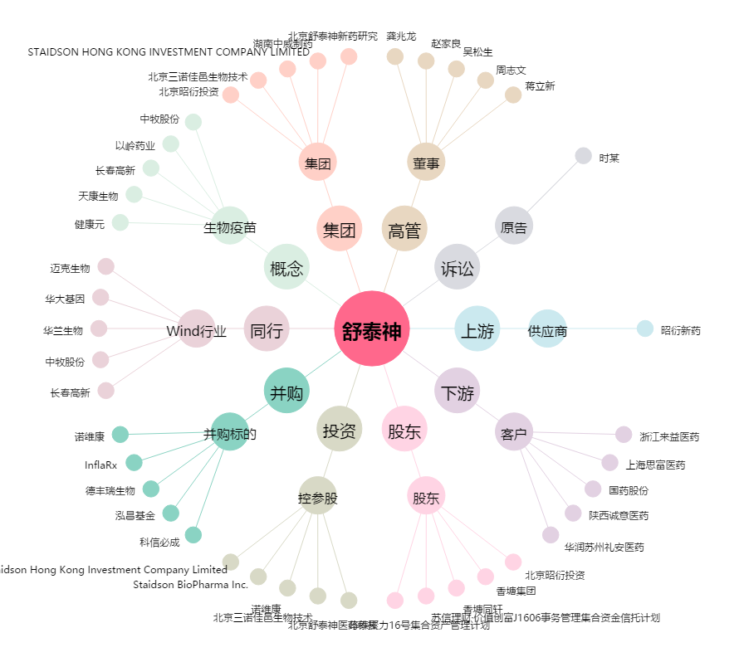
舒泰神[300204.SZ] - 关系概览图

